상품제안서
아이리버 고속무선충전 블루투스스피커 알람시계 15W | 상품코드: S43260

 |  |  |  |  |  |  | 02-713-8555 | www.synergygift.co.kr
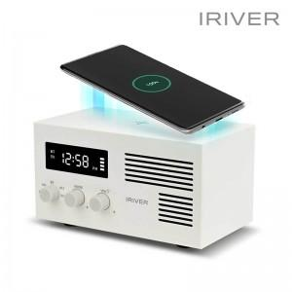

【상세/제작정보】 | *알람시계와 스마트폰 고속무선충전이 가능한 올인원 블루투스스피커

【인쇄/포장옵션】 | 실크, 레이저, 풀칼라 / 포장지포장

【공급단가】 | 수량 | 10~ | 30~ | 100~ | 500~ | 1,000~
*VAT별도 | 단가 | 36,400원 | 34,440원 | 32,760원 | 31,920원 | 31,360원

【상품 URL】 | https://www.synergygift.co.kr:443/src/goods_detail.php?gdno=43260

